Sheet1
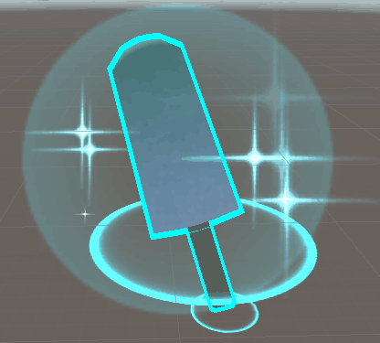
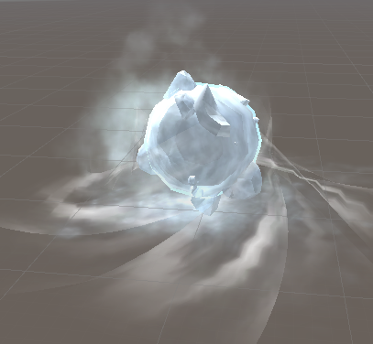
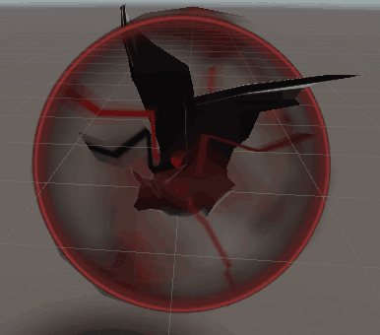
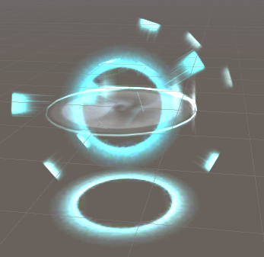
多重球
射程球
溜冰鞋
攻击球
增大球
极速球
冰球
电球
大雪球
墨水球
恶魔球
暴风雪
龙卷风
陨石
血瓶
盾
剑

恶魔球
大雪球
暴风雪
冰棍

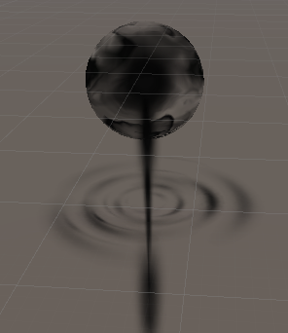
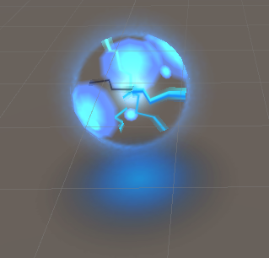
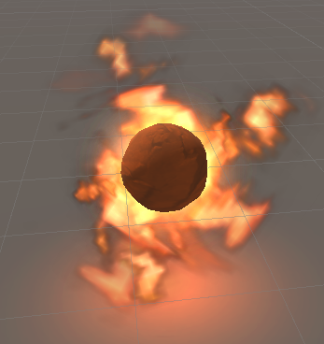
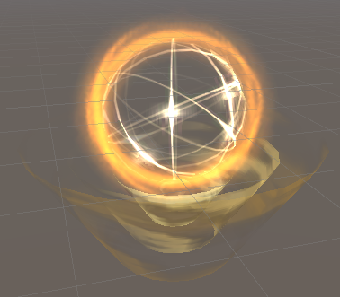

雷电球

墨水球
陨石
龙卷风

